Sheet1
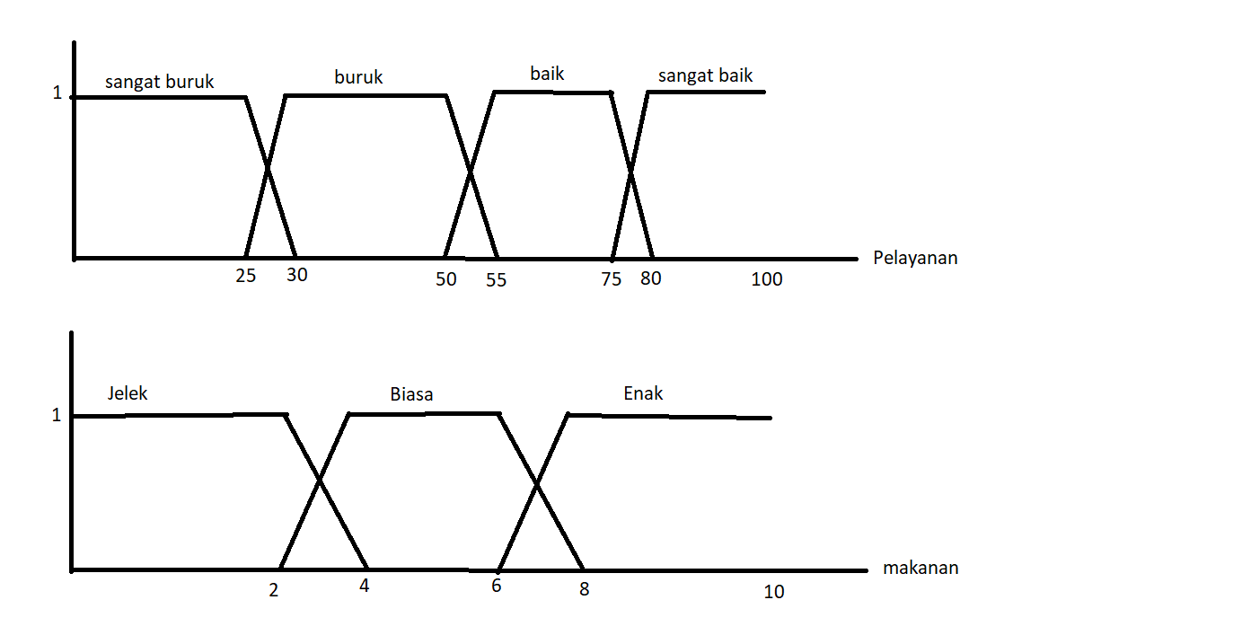

 | sangat buruk | buruk | baik | sangat baik
jelek | NR | NR | NR | R
biasa | NR | R | R | SR
enak | R | SR | SR | SR

 | NR : Not Recommended
 | R: Recommended
 | SR: Sangat Recommended

